meble piętro 2
Formularz ofertowy |  |  |  |  |  | Załącznik nr 1 do OPZ
PIĘTRO III (zamówienie gwarantowane)
LP | NAZWA | ZDJĘCIE POGLĄDOWE | ILOŚĆ | CENA JEDNOSTKOWA BRUTTO | WARTOŚĆ BRUTTO
1 | Stanowisko dwuosobowe typu bench 140x160 cm | 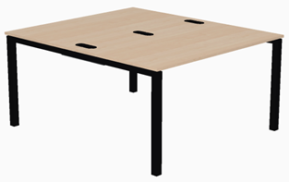 | 61 |  | 0.00 zł
2 | Stanowisko dwuosobowe typu bench 160x160 cm |  | 4 |  | 0.00 zł
3 | Stanowisko pojedyńcze 160x80 cm | 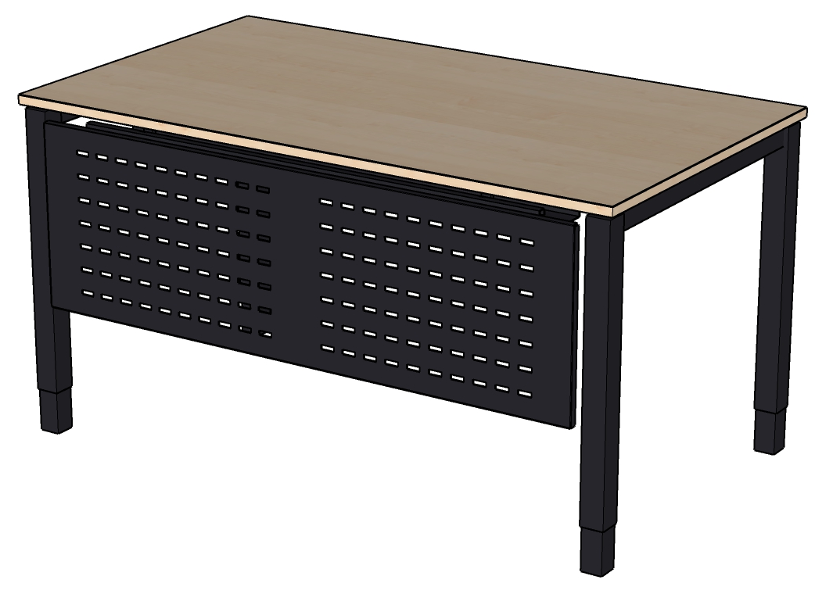 | 1 |  | 0.00 zł
4 | Przegroda tapicerowana 140 cm | 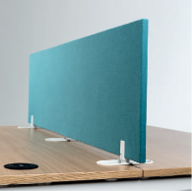 | 61 |  | 0.00 zł
5 | Przegroda tapicerowana 160 cm |  | 4 |  | 0.00 zł
6 | Ścianka działowa tapicerowana 240x160 cm |  | 16 |  | 0.00 zł
7 | Ścianka działowa z tablicą suchościeralną 120x60 cm | 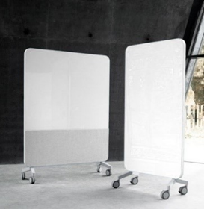 | 5 |  | 0.00 zł
8 | Ścianka działowa akustyczna z tablicą suchościeralną 120x60 cm |  | 5 |  | 0.00 zł
9 | Szafa aktowa żaluzjowa 82x44 cm h-120 cm |  | 46 |  | 0.00 zł
10 | Szafa aktowa wysoka 80x40 cm h-193 cm |  | 21 |  | 0.00 zł
11 | Fotel obrotowy z wysokim oparciem | 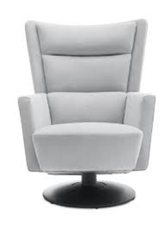 | 3 |  | 0.00 zł
12 | Stolik do spotkań, Wymiary: Średnica blatu - Ø 70 cm Wysokość - 55 cm | 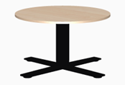 | 12 |  | 0.00 zł
13 | Stolik do spotkań , Długość blatu - 70 cm, boki nieregularne. Wysokość - 55 cm | 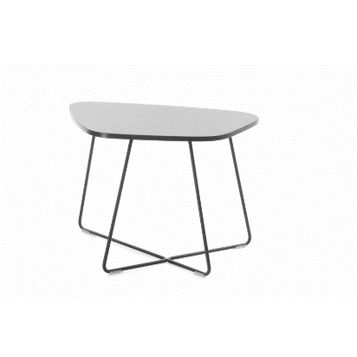 | 12 |  | 0.00 zł
14 | Krzesło gościnne | 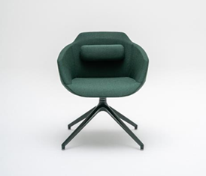 | 18 |  | 0.00 zł
15 | Krzesło konferencyjne obrotowe na kółkach | 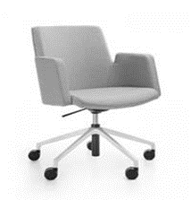 | 16 |  | 0.00 zł
16 | Stół szkoleniowy | 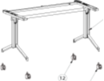 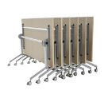 | 6 |  | 0.00 zł
17 | Stoł do kuchni 140x70 cm h-90 cm |  | 3 |  | 0.00 zł
18 | Hoker h 65 cm | 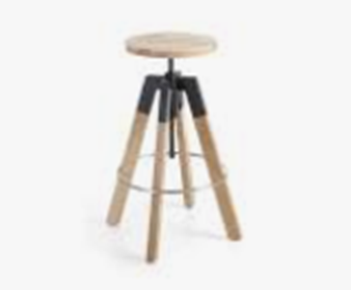 | 16 |  | 0.00 zł
19 | Szafka skrytkowa/Lokers 160x80 | 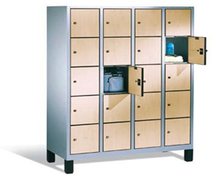 | 6 |  | 0.00 zł
20 | Szafka skrytkowa/lokers 120x80 |  | 17 |  | 0.00 zł
21 | Fotel | 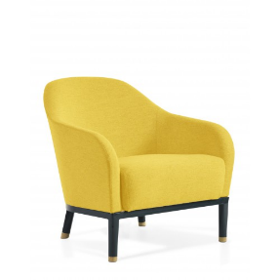 | 2 |  | 0.00 zł
22 | Sofa 3-osobowa, długość - 160 cm | 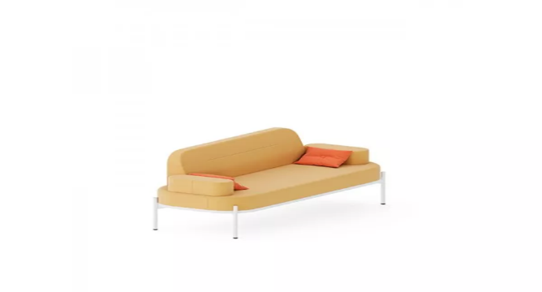 | 1 |  | 0.00 zł
23 | Szafa aktowa metalowa | 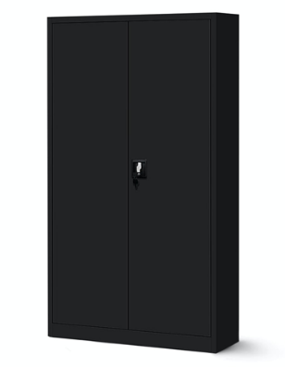 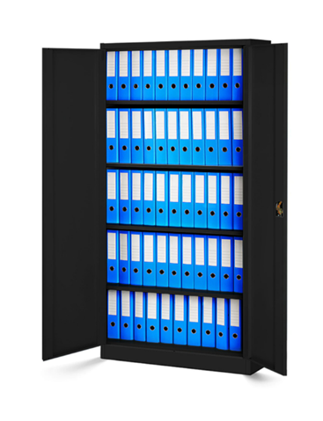 | 6 |  | 0.00 zł
24 | Piłkarzyki | 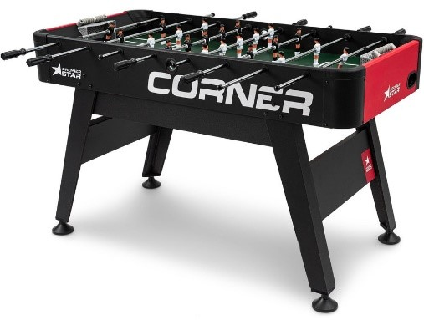 | 1 |  | 0.00 zł
 |  |  |  |  | 0.00 zł

